Sheet1
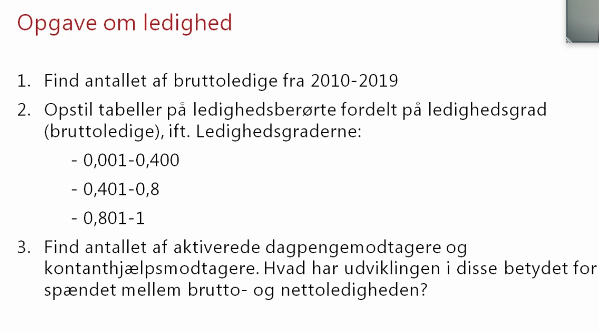
 | 2010 | 2011 | 2012 | 2013 | 2014 | 2015 | 2016 | 2017 | 2018 | 2019
Antal
Bruttoledige RAM | 163,457 | 159,250 | 161,244 | 153,124 | 133,272 | 122,546 | 112,517 | 116,167 | 107,965 | 103,975
I alt | 429,480 | 423,792 | 428,389 | 426,408 | 378,756 | 366,592 | 350,602 | 337,201 | 320,052 | 311,671
0,001 - 0,200 | 158,550 | 159,186 | 159,945 | 166,648 | 152,089 | 156,002 | 154,208 | 138,265 | 132,170 | 129,491
0,201 - 0,400 | 99,911 | 98,226 | 98,358 | 101,257 | 88,674 | 84,825 | 84,374 | 80,355 | 78,851 | 77,240
0,401 - 0,600 | 65,255 | 64,383 | 66,225 | 65,524 | 57,467 | 55,557 | 51,821 | 52,028 | 49,836 | 49,115
0,601 - 0,800 | 43,115 | 43,486 | 44,846 | 41,463 | 37,371 | 33,153 | 29,413 | 31,221 | 28,200 | 27,680
0,801 - 1,000 | 62,649 | 58,511 | 59,015 | 51,516 | 43,155 | 37,055 | 30,786 | 35,332 | 30,995 | 28,145
Ledighedsgrad
0.001-0.4 | 258,461 | 257,412 | 258,303 | 267,905 | 240,763 | 240,827 | 238,582 | 218,620 | 211,021 | 206,731
0.401-0.8 | 108,370 | 107,869 | 111,071 | 106,987 | 94,838 | 88,710 | 81,234 | 83,249 | 78,036 | 76,795
0.801-1 | 62,649 | 58,511 | 59,015 | 51,516 | 43,155 | 37,055 | 30,786 | 35,332 | 30,995 | 28,145

Figur 1.2. Udvikling i ledighedsgrad

